1. Мат. модель
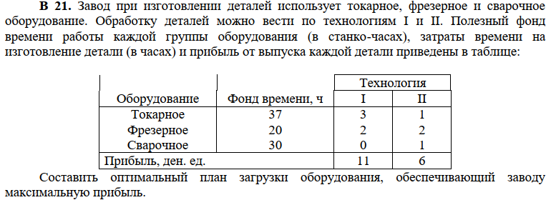

х1 - обработка деталей по технологии I
x2 - обработка деталей по технологии II

z(x) = 11x1 + 6x2 -> max

 | 3x1 + x2 <= 37
 | 2x1 + 2x2 <= 20
 | x2 <= 30

 | xj >= 0
 | j = 1,2

3. Алгоритм решения задачи
z(x) = 11x1 + 6x2 -> max

 | 3x1 + x2 <= 37
 | 2x1 + 2x2 <= 20
 | x2 <= 30

 | xj >= 0
 | j = 1,2

Шаг №1. Построим область допустимых решений, т.е. решим графически систему неравенств. Для этого построим каждую прямую и определим полуплоскости, заданные неравенствами (полуплоскости обозначены штрихом).

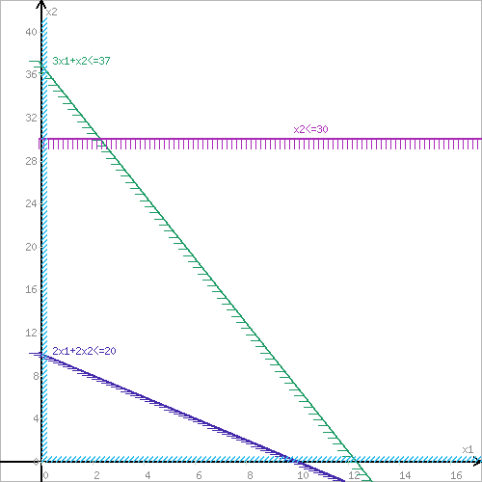

Шаг №2. Границы области допустимых решений. Пересечением полуплоскостей будет являться область, координаты точек которого удовлетворяют условию неравенствам системы ограничений задачи.

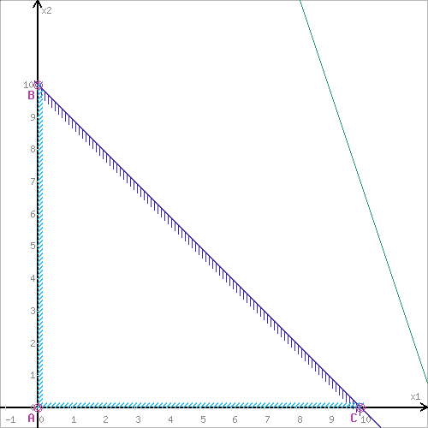

Шаг №3. Рассмотрим целевую функцию задачи F = 11x1+6x2 → max. Построим прямую, отвечающую значению функции F = 11x1+6x2 = 0. Вектор-градиент, составленный из коэффициентов целевой функции, указывает направление максимизации F(X). Начало вектора – точка (0; 0), конец – точка (11;6). Будем двигать эту прямую параллельным образом. Поскольку нас интересует максимальное решение, поэтому двигаем прямую до последнего касания обозначенной области. На графике эта прямая обозначена пунктирной линией.

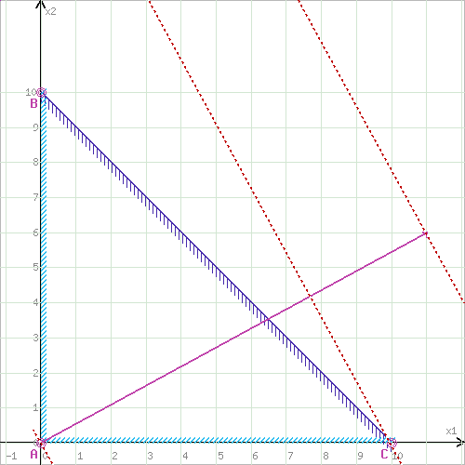

Прямая F(x) = const пересекает область в точке C:

 | x2=0
 | 2x1+2x2=20

Решив систему получим:

 | x1 = 10
 | x2 = 0

Откуда найдем максимальное значение целевой функции:
 | z(x) = 11*10 + 6*0 = 110

Симплекс-метод

z(x) = 11x1 + 6x2 -> max

 | 3x1 + x2 <= 37
 | 2x1 + 2x2 <= 20
 | x2 <= 30

 | xj >= 0
 | j = 1,2

Каноническая форма

 | max Z = 11x1 +6x2 +0x3 + 0x4 + 0x5

 |  | 3x1 + x2 + x3 = 37
 |  | 2x1 + 2x2 + x4 = 20
 |  | x2 + x5 = 30

 |  | xj >= 0
 |  | j = 1,2

Номер итерации |  | БП | Сб | b | x1 | x2 | x3 | x4 | x5
 |  |  |  |  | 11 | 6 | 0 | 0 | 0
0 |  | x3 | 0 | 37 | 3 | 1 | 1 | 0 | 0
 |  | x4 | 0 | 20 | 2 | 2 | 0 | 1 | 0
 |  | x5 | 0 | 30 | 0 | 1 | 0 | 0 | 1
 |  | Оценки |  | Δ0 | Δ1 | Δ2 | Δ3 | Δ4 | Δ5 | Δ0 = (Cб, b)
 |  |  |  | 0 | -11 | -6 | 0 | 0 | 0 | Δj = (Cб, b) - Cj

1. Выбор разрешающего столбца:
Выбираем столбец с самым большим по модулю отрицательным коэффициентом в строке целевой функции. В данном случае это столбец x1 (коэффициент −11).

2. Выбор разрешающей строки:
Для определения разрешающей строки делим свободные члены на соответствующие коэффициенты столбца x1. Получаем:
37/3=12.3
20/2=10
-
Минимальное отношение — 10, следовательно, разрешающей строкой будет вторая строка (переменная x4).

3. Пересчет таблицы:
Номер итерации |  | БП | Сб | b | x1 | x2 | x3 | x4 | x5
 |  |  |  |  | 11 | 6 | 0 | 0 | 0
1 |  | x3 | 0 | 7 | 0 | -2 | 1 | -1.5 | 0
 |  | x1 | 11 | 10 | 1 | 1 | 0 | 0.5 | 0
 |  | x5 | 0 | 30 | 0 | 1 | 0 | 0 | 1
 |  | Оценки |  | Δ0 | Δ1 | Δ2 | Δ3 | Δ4 | Δ5
 |  |  |  | 110 | 0 | 5 | 0 | 5.5 | 0 | xнов = хстар - A*B/V

В строке целевой функции все коэффициенты неотрицательные. Это значит, что текущий план оптимален.

 | Результат: |  |  |  | x = (10, 0, 7, 0, 30)
 | Z = 110 | x1 = 10 | x2 = 0 |  | y = (0, 5,5, 0, 0, 5)

Решение используя надстройку «Поиск решения».

имя | x1 | x2
знач | 10 | 0 | 0
коэф. Цел. Ф. | 11 | 6 | 110

 |  |  | лев. Ч | знак | пр.ч
Токарная | 3 | 1 | 30 | <= | 37
Фрезерное | 2 | 2 | 20 | <= | 20
Сварочное | 0 | 1 | 0 | <= | 30

